상품제안서
[BIC] 빅 클릭골드 볼펜 | 상품코드: S20410

 |  |  |  |  |  |  | 02-713-8555 | www.synergygift.co.kr
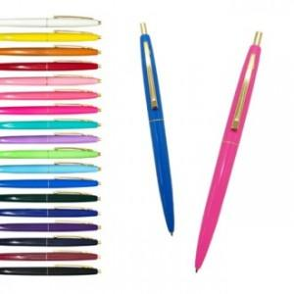

【상세/제작정보】 | <p><span style="font-size: 14pt;">0.7mm 노랑, 라벤더, 애플그린, 펌프킨, 네온핑크, 네온오렌지, 체리핑크, 퍼플, 베이비핑크</span></p><p><span style="font-size: 14pt;">1.0mm 애플그린, 아이스블루, 네온핑크, 퍼플, 블루, 옐로우 외에 색상은 단종 됐습니다.</span></p><p>&nbsp;</p><p><span style="font-size: 14pt;">※ 운임비 별도 발생 됩니다.</span></p>

【인쇄/포장옵션】 | 실크 / OPP(비닐)

【공급단가】 | 수량 | 500~ | 1,000~ | 3,000~ | 5,000~ | 10,000~
*VAT별도 | 1.0mm | 700원 | 670원 | 650원 | 620원 | 600원
 | 0.7mm | 700원 | 670원 | 650원 | 620원 | 600원

【상품 URL】 | https://www.synergygift.co.kr:443/src/goods_detail.php?gdno=20410

